F-OTI-06
 |  |  | Control de Pruebas de Desarrollo |  |  | Código: F-OTI-06
 |  |  |  |  |  | Versión: 01
USO INTERNO |  |  |  |  |  | Página 1 de 1

PROYECTO: Migrar los procesos de gestión de la cobranza de multas SICOB que se realizan en batch a procesos en línea
PREPARADO POR: Víctor Manuel Bendezú Portilla
FECHA DE REVISION: 26-01-2023

NRO | DESCRIPCION DEL CASO DE PRUEBA | EVIDENCIA | FECHA DE REVISION | RESPONSABLE | CONFORMIDAD | COMENTARIO
1 | Al registrar una multa en el SICOB, se registran los valores en el repositorio de datos dispuesto para el Banco de la Nación. | 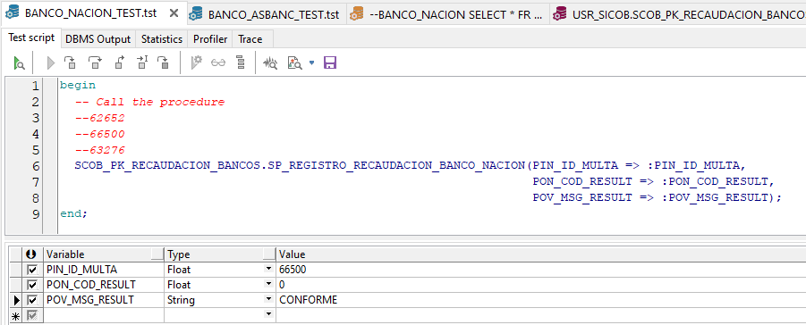 | 2023-01-26 |  | SÍ | Se graban datos
2 | Al registrar una multa en el SICOB, se registran los valores en el repositorio de datos dispuesto para ASBANC. | 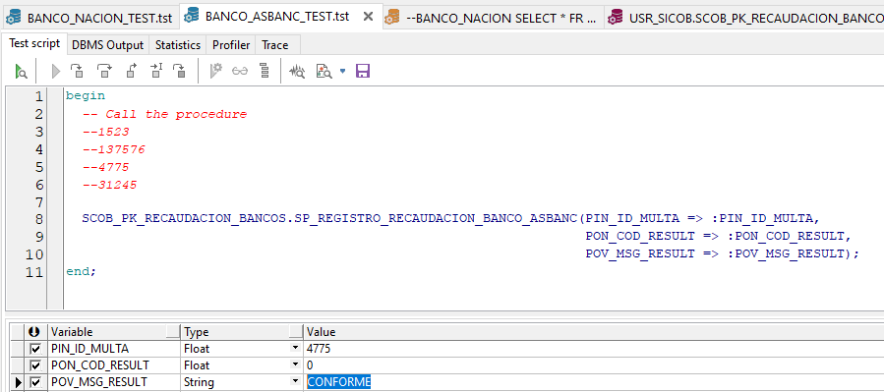 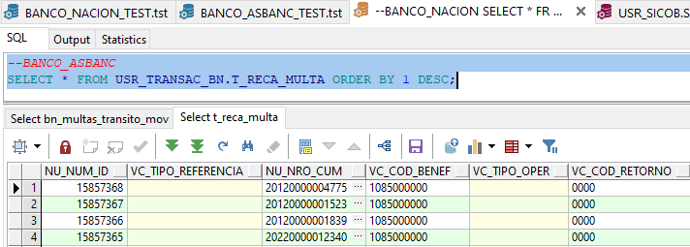 | 2023-01-26 |  | SÍ | Se graban datos

RESULTADO DE LAS PRUEBAS

CASOS |  |  | NUMERO | PORCENTAJE
Observadas |  |  | 0 | 0.00%
Conformes |  |  | 2 | 100.00%

Usuario: Víctor Bendezú Portilla |  |  |  |  | OTI: Jean Paúl Jimenes
Area: Locador de Servicios |  |  |  |  | Cargo: CAS

